Manage Candidate Cover
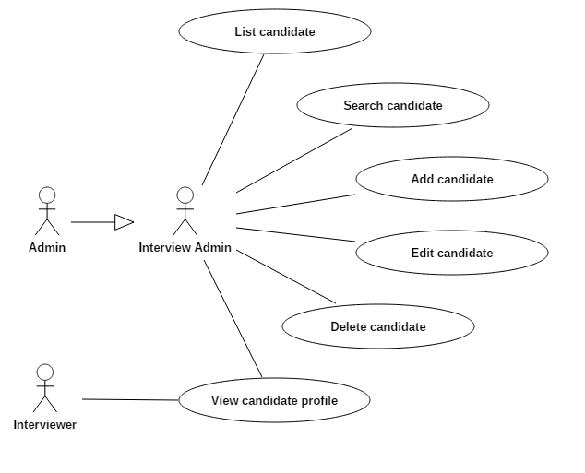
IPM |  |  |  | Module/Sub System |  |  |  |  |  |  | Created PIC | Created Date | Approved Date
 |  |  |  | 2.1 Manage Candidate |  |  |  |  |  |  | DuyPA | 24-Apr-2017

1. Module/Sub System overview

 | - | Thông tin ứng viên sẽ được nhân viên bộ phận nhân sự nhập vào hệ thống. Các thông tin ứng viên
 |  | bao gồm: CV ứng viên, các điểm số và đánh giá liên quan. Các ứng viên được phân loại theo chuyên ngành.
 | - | Khi một ứng viên được nhập vào hệ thống, hệ thống phải xác định được là ứng viên đó đã tồn tại trong
 |  | hệ thống hay chưa.

2. Definitions, Acronyms, and Abbreviations

 |  | No | Abbreviation |  |  |  | Description
 |  | 1 | IPM |  |  |  | Interview Process Management
 |  | 2 | MR |  |  |  | Meeting Request
 |  | 3 | GPA |  |  |  | Grade point avarage
 |  | 4 | GST |  |  |  | Fsoft Global Software Talent
 |  | 5 | Skill |  |  |  | Programming skills (.Net, Java, Embedded, Test…) mark
 |  | 6 | Eng |  |  |  | English mark
 |  | 7 | IQ |  |  |  | IQ mark
 |  | 8 | GMAT |  |  |  | Graduate Management Admission Test mark
 |  | 9 | Tech |  |  |  | Technical mark

3. Activity diagram
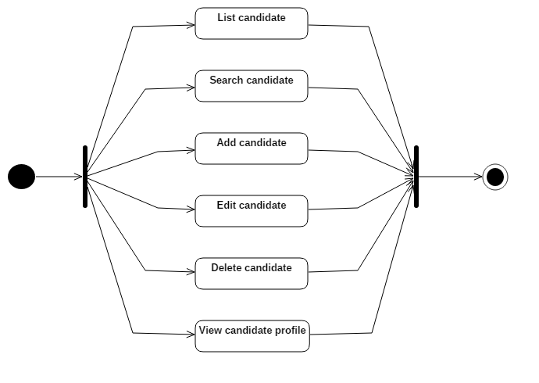

4. UC diagram

 | - | Use case list:
 |  | No | UseCase ID |  | Use Case Name |  |  |  | Description
 |  | 1 | UC_MC_001 |  | List candidate |  |  |  | Hiển thị danh sách ứng viên
 |  | 2 | UC_MC_002 |  | Search candidate |  |  |  | Tìm ứng viên
 |  | 3 | UC_MC_003 |  | Add candidate |  |  |  | Thêm ứng viên
 |  | 4 | UC_MC_004 |  | Edit candidate |  |  |  | Sửa thông tin ứng viên
 |  | 5 | UC_MC_005 |  | Delete profile |  |  |  | Xóa ứng viên
 |  | 6 | UC_MC_006 |  | View candidate profile |  |  |  | Xem thông tin chi tiết ứng viên

 | - | Actor list:
 |  | No | Actor ID |  | Use Case Name |  |  |  | Description
 |  | 1 | AC_MC_001 |  | Admin |  |  |  | Admin hệ thống
 |  | 2 | AC_MC_002 |  | Interview Admin |  |  |  | Người quản lý ứng viên
 |  | 2 | AC_MC_003 |  | Interviewer |  |  |  | Người phỏng vấn

 | - | Security matrix:
 |  | UC |  |  |  | Admin |  | Interview Admin |  | Interviewer
 |  | List candidate |  |  |  | x |  | x
 |  | Search candidate |  |  |  | x |  | x
 |  | Add candidate |  |  |  | x |  | x
 |  | Edit candidate |  |  |  | x |  | x
 |  | Delete candidate |  |  |  | x |  | x
 |  | View candidate profile |  |  |  | x |  | x |  | x

